Plan1
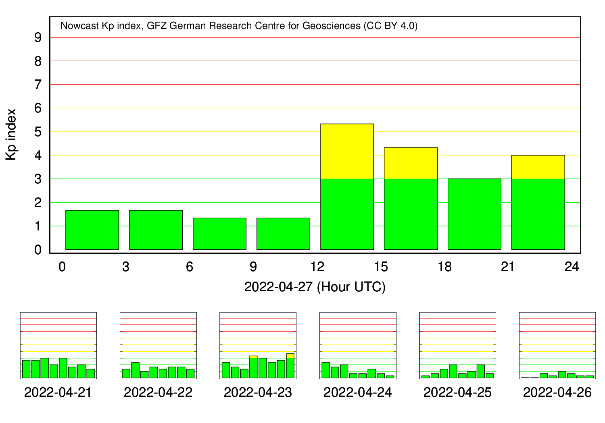
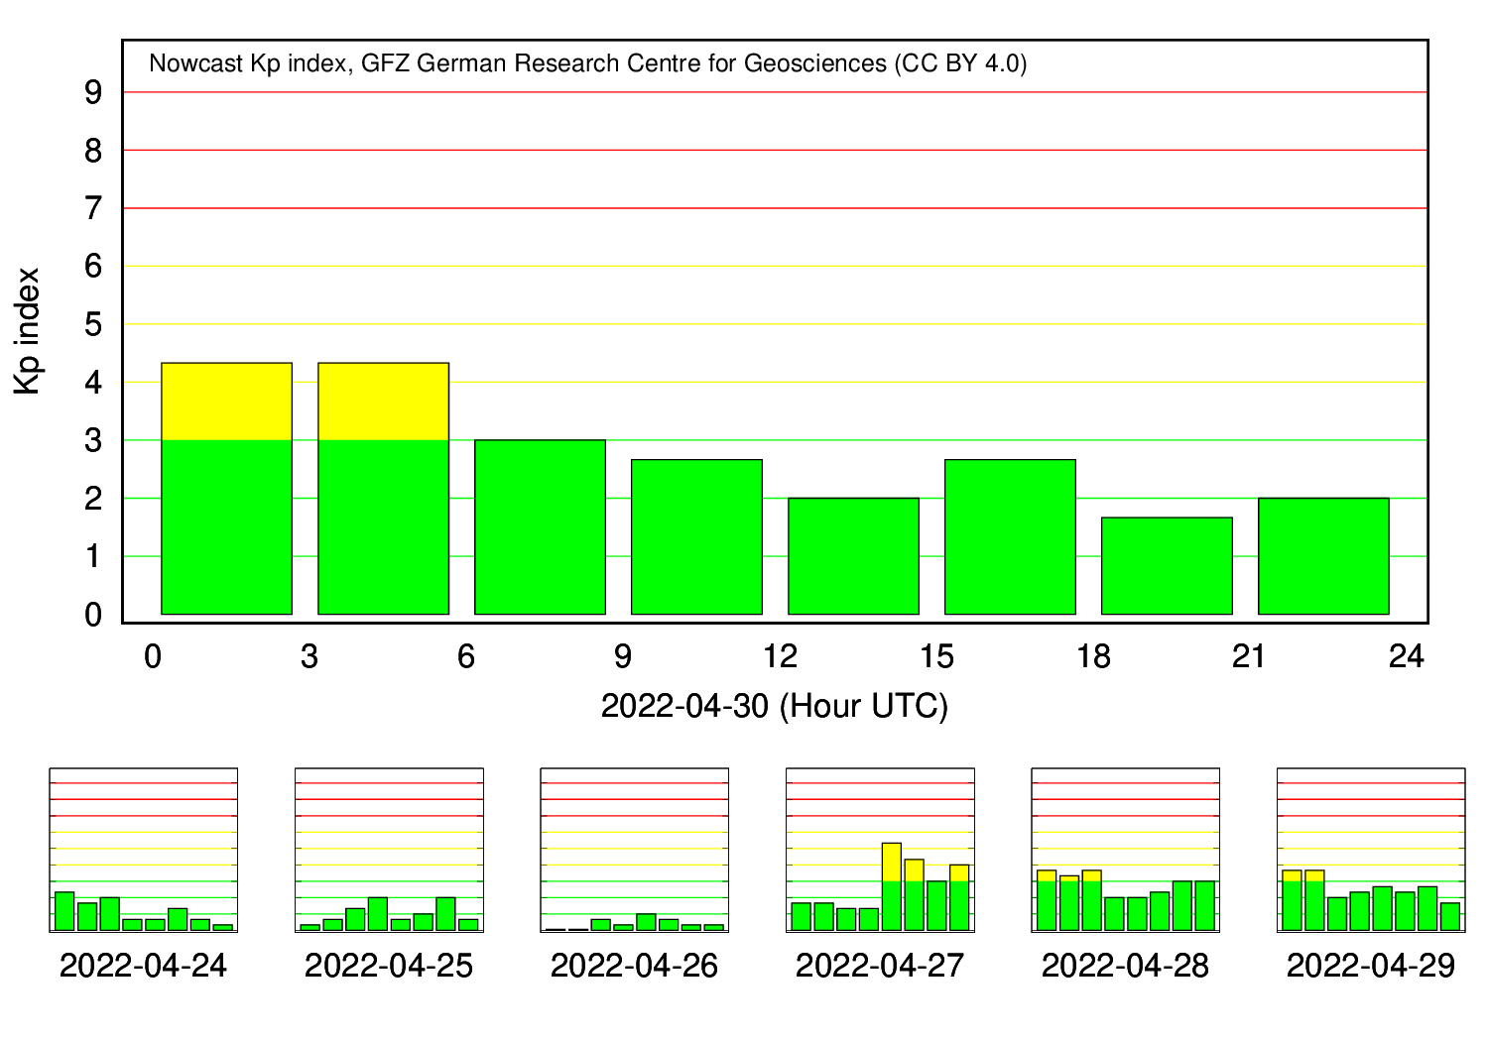
Briefing semana de 26/04 à 02/05 de 2022
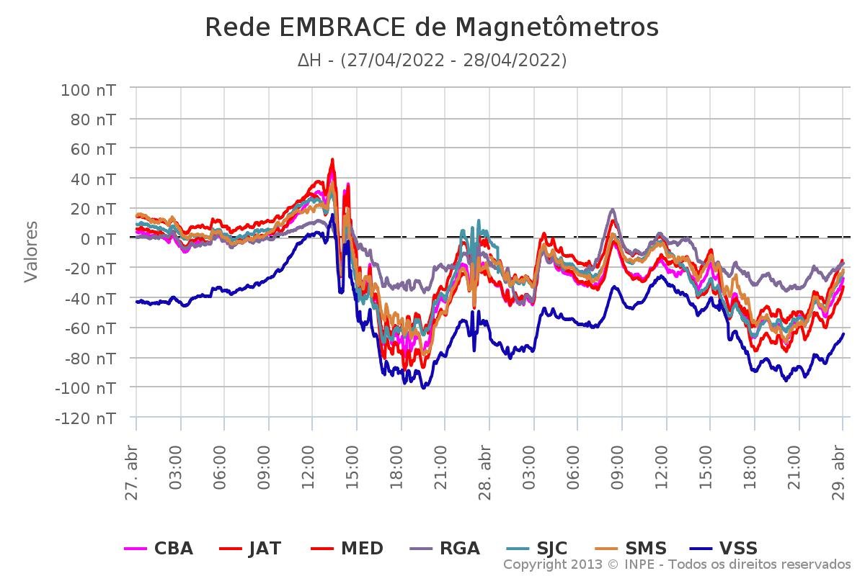
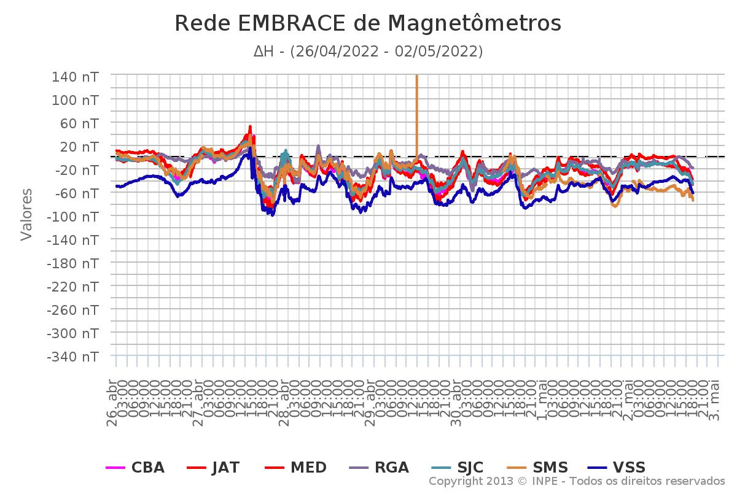

 |  | 27, 30 /04
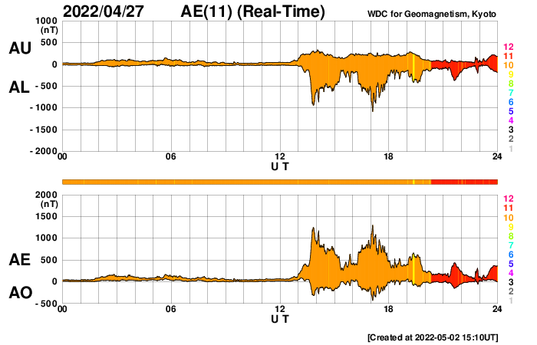
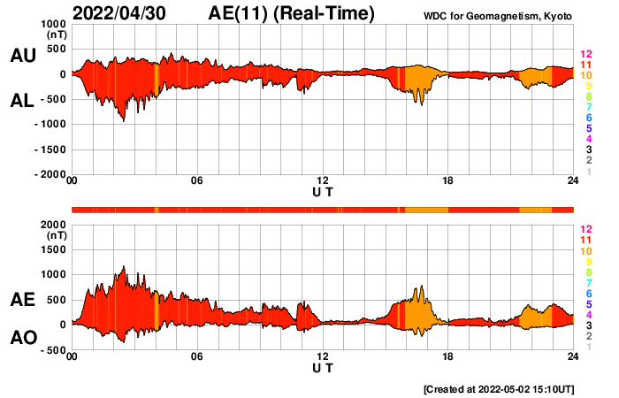

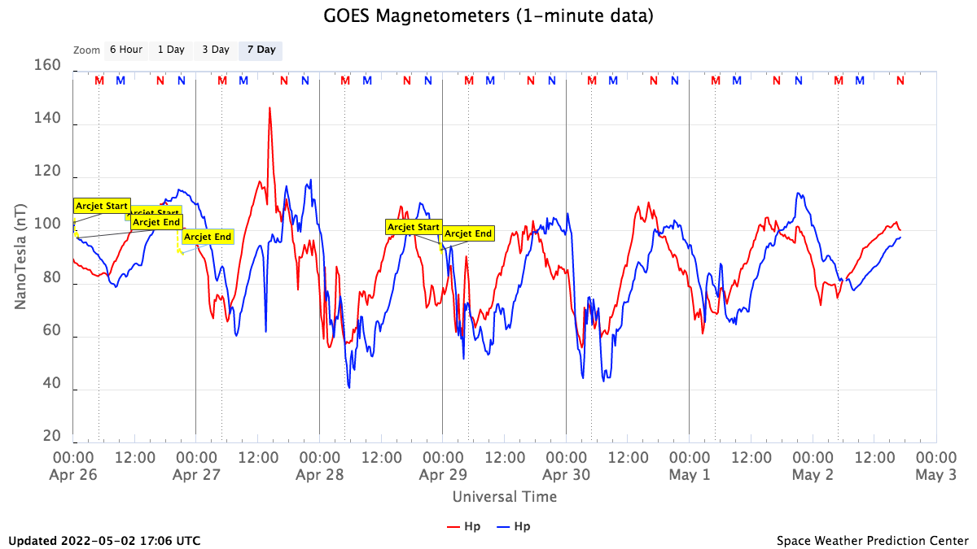

 | 2022-04-27 |  | 2022-04-30

Plan2
1500 | 7.62 | 114.3 |  |  | 1683.5
 |  |  |  |  | 84.175
 |  |  |  |  | 420.875 | 46 | 466.875

100 | 1452.87 | 1518.24915
4.5 | 65.37915 | 130.7583

 | 121.459932 | 1396.789218 | 838.0735308
 |  |  | 558.7156872

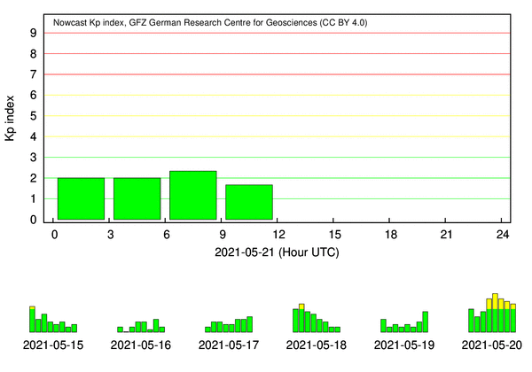
 |  | 40.4872 | 465.61 | 1024.3256872
 |  |  |  | 838.1
 |  |  |  | 1862.4256872

